Лист1
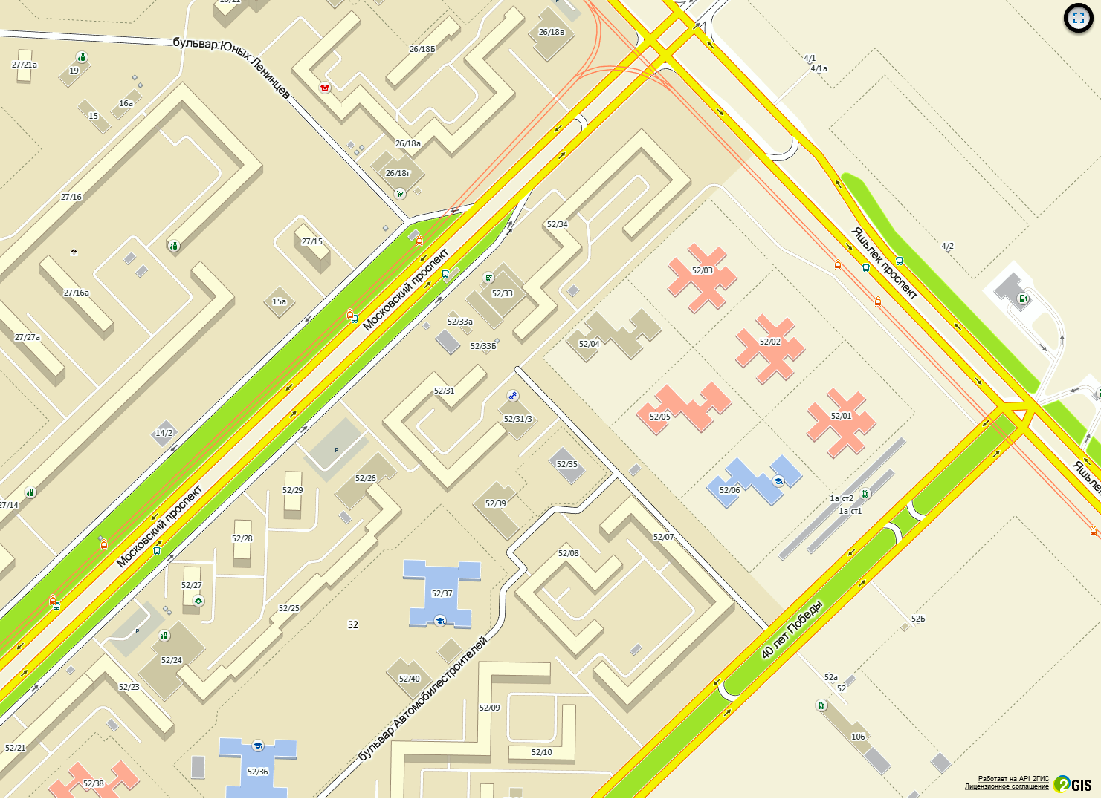
I. План-схемы образовательного учреждения 1. Район расположения МБДОУ №82 «Подсолнушек», пути движения транспортных средств и детей.

0
0

0

Бассейн «Дельфин»

Условные обозначения: |  | направление безопасного движения детей в /из ДОУ №82
 | направление движения ТС |  | границы территории ДОУ
 | искусственное освещение

